상품제안서
청정원 감사 12호 선물세트 | 상품코드: S43158

 |  |  |  |  |  |  | 02-713-8555 | www.synergygift.co.kr
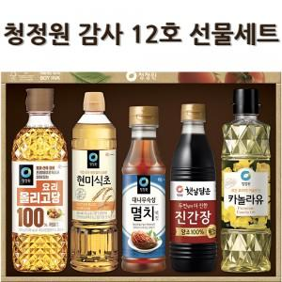

【상세/제작정보】

【인쇄/포장옵션】 | 스티커 / 종이케이스+쇼핑백

【공급단가】 | 수량 | 10~ | 50~ | 100~ | 300~ | 500~
*VAT별도 | 단가 | 14,620원 | 13,830원 | 13,160원 | 12,820원 | 12,600원

【상품 URL】 | https://www.synergygift.co.kr:443/src/goods_detail.php?gdno=43158

